様式５ 自己点検・評価
 |  |  |  |  | 様式５
自己点検・評価について

① | 自己点検・評価体制における意見等
 | 自己点検・評価の視点 |  | 自己点検・評価体制における意見・結果・改善に向けた取組等
 | 学内からの視点
 |  | プログラムの履修・修得状況 | 本プログラムの対象は、令和３年度以降に在籍する学生としている。プログラム科目「情報処理入門Ⅰ」の履修割合は、全学部生を母数（令和３年５月１日現在2,145名）とすると、履修者数483名で22.5%であった。このうち、理解度確認テストの受験者数が281名、うち合格（60点以上）271名に本プログラムの「リテラシーレベル」の修了証を発行した。 特に、令和３年度新入生（１年次）は、在籍者数501名中460名が受講しており、受講率は91.8%である。これは、当該科目がすべての学部において、選択必修の科目となっていることに由来する。本プログラム科目は２年次以降にも履修が可能であるため，４年間を通してプログラム修了を目指すことができ，文系・理系を問わず既に学生全体の４分の１近い数の者が「リテラシーレベル」の修了要件を満たす単位数を修得している。これらのことから，プログラムの履修状況・修得状況ともに良好であると判断できる。 |  |  | 412
 |  | 学修成果 | 学修成果は、「理解度確認テスト」の実施により確認し、受験者の合格割合は、97%となっている。 ・理解度確認テスト 「数理・データサイエンス・ＡＩ（リテラシーレベル）」の５つの審査項目から、各２問ずつ、計１０問で構成。 また、授業評価として、例年実施している全学共通科目対象の授業評価アンケート結果から、プログラムの目的が学生に伝わり、意欲的に取り組む姿勢がみられることが分かった。
 |  | 学生アンケート等を通じた学生の内容の理解度 | 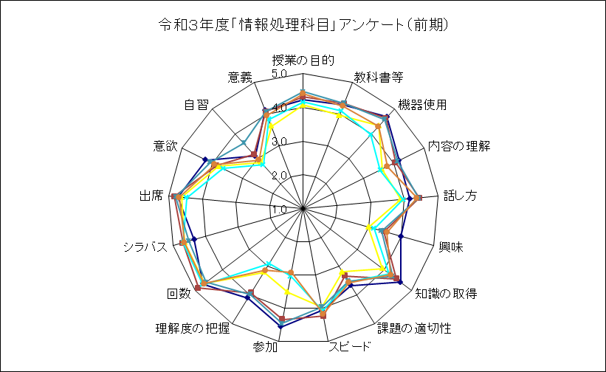 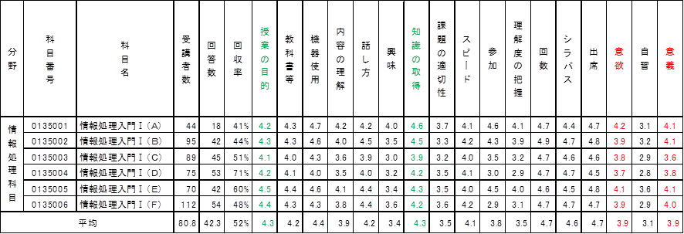 授業評価アンケートの結果により、データサイエンスの重要性が認識され，初歩的な知識・技術は修得できていると評価できる。 ※受講者数は受講登録者数で表記
 |  | 学生アンケート等を通じた後輩等他の学生への推奨度 | 従前よりIT教育の重要性を鑑み、全学教育科目として開講し、入学直後から履修できるよう前期に「情報処理入門Ⅰ」を実施していた。情報処理科目は、各学部とも選択必修科目として設定しているため、９０％の学生が受講することから、プログラム科目を通じてリテラシーレベルの教育を充実させたと認識され、引き続き履修を推奨する科目として開講する。 プログラムの修了証は速やかに発行するため、修了証を入手した学生からの波及効果が期待でき、プログラムの趣旨を浸透させることにもつながっている。
 |  | 全学的な履修者数、履修率向上に向けた計画の達成・進捗状況 | 令和４年度からは、プログラム科目の未履修者や令和２年度までに変更前の「情報処理入門Ⅰ」を履修している学生のために、「数理・データサイエンス・ＡＩ（リテラシーレベル）モデルカリキュラム」の内容を満たす１単位の科目を全学教育科目に増設する。これにより、履修者が増加し、履修率が向上することが見込まれる。
 | 学外からの視点
 |  | 教育プログラム修了者の進路、活躍状況、企業等の評価 | 本プログラムは令和3年度から実施しているため、プログラムの修了者はまだ卒業していない。 学外からの視点として、本プログラムが他大学での数理・データサイエンス・ＡＩ教育プログラムの普及拡大において、本学の取り組みがその参考事例となり得るか、という点がある。本学での実施主管であるＩＴ教育部門の長である駒谷昇一は、情報処理学会一般情報教育委員会の委員を長年務め、一般情報教育のカリキュラム標準や、一般情報教育の教科書の執筆に携わってきた。その一般情報教育モデルは数理・データサイエンス・AI教育強化拠点コンソーシアムのモデルカリキュラム(リテラシーレベル)の参考情報として掲載されている。数理・データサイエンス・ＡＩの教育を大学において広く実施するためには、一般情報教育に組み込むという方法がある。情報処理学会一般情報教育委員会では数理・データサイエンス・ＡＩの教育内容を一般情報教育に盛り込んだ一般情報教育モデルの策定と、そのモデルに沿った教科書「一般情報教育」を発行している。 令和4年3月の情報処理学会の全国大会において、大会イベント企画として「一般情報教育と数理・データサイエンス・AI」というテーマのシンポジウムを開催し、そのなかで駒谷昇一は本学における一般情報教育における数理・データサイエンス・ＡＩ教育の実施事例を紹介した。参加者から、数理・データサイエンス・ＡＩ教育プログラムの実施に関して大いに参考となったとコメントをいただいた。
 |  | 産業界からの視点を含めた教育プログラム内容・手法等への意見 | 本プログラムの実施主管であるＩＴ教育部門の長である駒谷昇一は、2013年まで、大手ＩＴ企業に在籍し、数理・データサイエンス・ＡＩをビジネスに活用する現場に居た経験を持つ。企業で求められる人材について詳しく、本学において本プログラムを導入実施する上での先導役を担っている。情報処理入門Ⅰの授業内容の設計にも携わり、情報システムやセキュリティなど産業界から求められる内容が盛り込まれた。 数理・データサイエンス・ＡＩを情報処理入門Ⅰに組み込む検討に於いても、産業界が求める内容を重視した内容となるように検討が行われた。
 | 数理・データサイエンス・ＡＩを「学ぶ楽しさ」「学ぶことの意義」を理解させること |  | 数理・データサイエンス・ＡＩを学ぶ楽しさ、学ぶことの意義については、情報処理入門Ⅰの授業アンケートの、意欲と意義の２項目で評価を行っている。5段階評価で、ともに3.9であり、高い評価となった。 本プログラムの授業内容では、活用事例などを多く取り上げたことで、本プログラムを学ぶことで、どのようなことができるようになるのか、イメージが掴み易くなり、学ぶことの意義に対して理解を深められたのではないか、と思われる。
 | 内容・水準を維持・向上しつつ、より「分かりやすい」授業とすること |  | 数理・データサイエンス・ＡＩのビジネスや社会での活用は日々進化をしており、新たな活用事例や新たな課題も見えてきている。そのため、本プログラムの実施において、授業内容の更新が適切に行われることが重要である。授業内容の改善を授業を担当する教員に任せるのではなく、組織的に改善が図られる仕組みを構築することが重要である。 このため、本プログラムの授業については、ＩＴ教育部門で見直し、改善を継続的に行う。 分かりやすい授業であったかどうかを、授業評価アンケートと理解度確認テストの２本立てで評価する。理解度が低かった箇所については、授業の担当教員を交えてＩＴ教育部門で検討し、授業内容の改善を図る。

②自己点検・評価体制における意見等を公表しているアドレス |  |  |  | http://www.nara-wu.ac.jp/nwu/education/aidatascience/aidatascience.html

